Anexo 2-MAPP
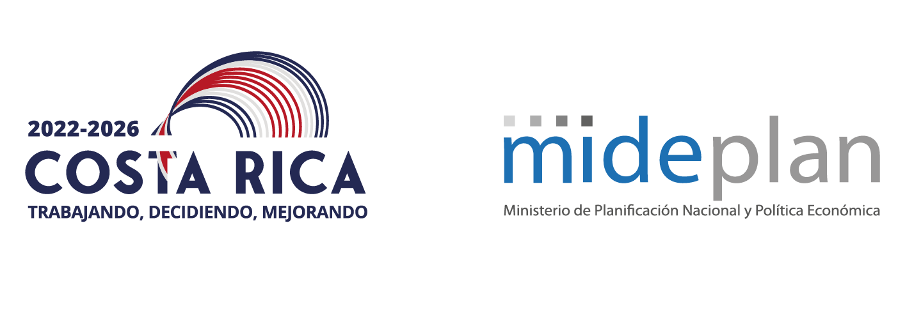 MATRIZ DE ARTICULACION PLAN PRESUPUESTO 2024
Nombre de la Institución: |  |  |  | Dirección de Agua. Ministerio de Ambiente y Energía.
Nombre del jerarca de la institución: |  |  |  | José Miguel Zeledón Calderón
Ministro(a) Rector(a) |  |  |  | Franz Tattenbach Capra
OBJETIVOS DE DESARROLLO SOSTENIBLE (ODS) | PEN 2050 |  |  | PNDIP 2023-2026 |  |  |  |  |  |  |  |  |  |  |  |  |  |  | PEI | PROGRAMACIÓN ESTRATÉGICA PRESUPUESTARIA
 | Intervención | Meta | Indicador | SECTOR | OBJETIVO SECTORIAL | INDICADOR | LINEA BASE | META INDICADOR SECTORIAL |  |  |  | INTERVENCION PUBLICA | OBJETIVO | LINEA BASE | META INDICADOR |  |  |  | OBJETIVO ESTRATÉGICO INSTITUCIONAL (PEI)
 |  |  |  |  |  |  |  |  |  |  |  |  |  |  |  |  |  |  |  | CODIGO Y NOMBRE DEL PROGRAMA O SUBPROGRAMA PRESUPUESTARIO | CODIGO Y NOMBRE DEL PRODUCTO FINAL Y/O INTERMEDIO (BIENES/ SERVICIOS) | UNIDAD DE MEDIDA DEL PRODUCTO |  | POBLACIÓN META | CODIGO Y NOMBRE INDICADORES DE PRODUCTO FINAL Y/O INTERMEDIO | LÍNEA BASE | METAS DEL INDICADOR |  |  |  |  | ESTIMACIÓN ANUAL DE RECURSOS PRESUPUESTARIOS (en millones de colones) |  | SUPUESTOS, NOTAS TÉCNICAS Y OBSERVACIONES
 |  |  |  |  |  |  |  |  |  |  |  |  |  |  |  |  |  |  |  |  |  | DESCRIPCIÓN | CANTIDAD | USUARIO (A)
 |  |  |  |  |  |  |  |  |  |  |  |  |  |  |  |  |  |  |  |  |  |  |  |  |  |  |  |  |  |  |  | MONTO | FUENTE DE FINANCIAMIENTO
 |  |  |  |  |  |  |  |  |  |  |  |  |  |  |  |  |  |  |  |  |  |  |  |  |  |  | t | AVANCE DE SEMESTRAL AL 30 DE JUNIO
 |  |  |  |  |  |  |  | 2023 | 2024 | 2025 | 2026 |  |  |  | 2023 | 2024 | 2025 | 2026 |  |  |  |  |  |  |  |  | ANUAL | AVANCE ABSOLUTO DE META SEMESTRAL | AVANCE RELATIVO DE META SEMESTRAL | CLASIFICACION DEL AVANCE SEMESTRAL | PRESUPUESTO EJECUTADO (MILLS ¢)
Objetivo 6 Garantizar la disponibilidad de agua y su gestión sostenible y el saneamiento para todos | Mejorar la Gestión Integrada del Recurso Hídrico en el país mediante el indicador ODS 6.5.1 con el fin de promover que se haga un uso equitativo y eficaz de los recursos hídricos, lo cual es fundamental tanto para el desarrollo social y económico como para la sostenibilidad ambiental. | 2030: 50% 2040: 80% 2050: 100% | Indicador ODS 6.5.1 Grado de aplicación de la ordenación integrada de los recursos hídricos. | n.a | Fortalecer las acciones del país en materia de conservación y uso sostenible de la biodiversidad, así como la participación justa y equitativa de los beneficios derivados de su uso | n.a | n.a | n.a | n.a | n.a | n.a | n.a | n.a | n.a | n.a | n.a | n.a | n.a | n.a | Dirección de Agua - 887 | Servicio de atención de solicitudes de permisos y concesiones de agua | Trámite atendido | 2023: 2500 | Instituciones públicas, privadas y Sociedad Civil | PF.01.01. Reducir el tiempo en días de atención del permiso de perforación del subsuelo y concesión de agua subterránea | 190 días | 11 | 4 | 36% | No efectiva | 359.94 | 1026.16 | Canon Ambiental por Vertidos. Canon de Aprovechamiento de Agua | Para el cálculo de los indicadores de reducción de tiempo de atención de los permisos de perforación del subsuelo y concesión de agua subterránea, concesión de agua superficial y permiso de vertidos; se realizó considerando los expedientes trámitados y con estado de Otorgado hasta el 30 de junio de 2023. Realizando una diferencia entre la fecha de ingreso del trámite y la fecha de resolución se determinó el tiempo promedio que tarda cada tipo de trámite. Se actualizó el procedimiento para el cálculo de la reducción de días. Se le dará seguimiento para corroborar el correcto funcionamiento y estimación del plazo. Este indicador ha tenido seguimiento, debido a que el proceso está en función de la cantidad de personas que intervienen en él, el dinamismo de la demanda de servicios y la incertidumbre generada por la pandemia del Covid - 19. Además del incremento en el uso de la plataforma de trámites digitales Sipeco. Es importante contemplar que el tema de las inspecciones que son requeridas para la resolución de los trámites, están sujetas a las asignaciones del presupuesto de viáticos y combustible, por lo que se toman medidas para poder atender las solicitudes con prontitud pero requieren de mayor tiempo para poder atender un grupo según programación de salida de los funcionarios.
 |  |  |  |  |  |  |  |  |  |  |  |  |  |  |  |  |  |  |  |  |  |  |  |  | PF.01.02. Reducir el tiempo en días de atención de la concesión superficial de agua. | 267 días | 58 | 47 | 81% | Efectiva | 359.94 | 1026.16
 |  |  |  |  |  |  |  |  |  |  |  |  |  |  |  |  |  |  |  |  |  |  |  |  | PF.01.03.Reducir el tiempo en días de atención del permiso de vertidos. | 137 | 38 | 77 | 203% | Efectiva | 106.83 | 304.58

